상품제안서
청자상감운학문자개명함+자개USB | 상품코드: S46506

 |  |  |  |  |  |  | 02-713-8555 | www.synergygift.co.kr
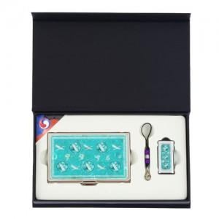

【상세/제작정보】 | <p><span style="font-size: 14pt;">※ 자개명함+USB - 레이저인쇄</span></p>

【인쇄/포장옵션】 | 레이저 / 포장지포장

【공급단가】 | 수량 | 50~ | 100~ | 300~ | 500~ | 1,000~
*VAT별도 | 8GB 세트 | 21,590원 | 20,910원 | 20,060원 | 19,550원 | 19,380원
 | 16GB 세트 | 25,400원 | 24,600원 | 23,600원 | 23,000원 | 22,800원
 | 32GB 세트 | 29,210원 | 28,290원 | 27,140원 | 26,450원 | 26,220원
 | 64GB 세트 | 33,020원 | 31,980원 | 30,680원 | 29,900원 | 29,640원

【상품 URL】 | https://www.synergygift.co.kr:443/src/goods_detail.php?gdno=46506

